TCO comparison
 | Workload [TPS]= | 2,000

 | x86 | Environments |  |  |  |  |  |  | LinuxONE | Environments
Lenovo Rack server ThinkSystem 2U SR665 AMD EPYC 7352 24C 155W 2.3GHz Processor w/o Fan(Standard) (2 Chips, 48 Cores) |  | Prod | Dev | Test | PreProd/QA | DR | Tot by Comp |  |  | Prod | Dev | Test | PreProd/QA | DR | Tot by Comp
Components | Hardware | 55,184 | 22,074 | 22,074 | 33,110 | 110,368 | 242,809 | Components | Hardware | 588,000 | 294,000 | 294,000 | 588,000 | 84,000 | 1,848,000
 | Software | 2,439,196 | 685,560 | 685,560 | 1,276,560 | 3,621,196 | 8,708,072 |  | Software | 790,200 | 395,100 | 395,100 | 790,200 | - | 2,370,600
 | People | 366,667 |  |  |  |  | 366,667 |  | People | 100,000 |  |  |  |  | 100,000
 | Network | 34,300 | 13,720 | 13,720 | 20,580 | 68,600 | 150,920 |  | Network | 9,147 | 4,573 | 4,573 | 9,147 | - | 27,440
 | Space | 13,000 | 4,507 | 4,507 | 6,760 | 26,000 | 54,773 |  | Space | 24,267 | 12,133 | 12,133 | 24,267 | - | 72,800
 | Electricity | 16,425 | 6,570 | 6,570 | 9,855 | 32,850 | 72,270 |  | Electricity | 3,458 | 1,729 | 1,729 | 3,458 | - | 10,374
 | Total by Env | 2,924,771 | 732,430 | 732,430 | 1,346,865 | 3,859,013 | 9,595,511 |  | Total by Env | 1,515,071 | 707,536 | 707,536 | 1,415,071 | 84,000 | 4,429,214
 |  |  |  |  |  |  |  |  |  |  |  |  |  | Savings = | 54%
5 year TCO Comparison
Accumulated TCO Comparison

 | Hardware | Software | People | Network | Facilities | DR | TOT
x86 | 132,441 | 5,086,876 | 366,667 | #REF! | #REF! | 3,859,013 | #REF!
LinuxONE | 1,764,000 | 2,370,600 | 100,000 | #REF! | #REF! | 84,000 | #REF!

 | Cumulative Costs | Year 1 | Year 2 | Year 3 | Year 4 | Year 5
 | x86 | 4,927,633 | 6,077,259 | 7,226,885 | 8,411,198 | 9,595,511
 | LinuxONE | 2,577,235 | 2,963,229 | 3,349,224 | 3,889,219 | 4,429,214

 | TCA (1st year) | Hardware | Software | TOT
 | x86 | 173,435 | 1,262,191 | 1,435,625
 | LinuxONE | 1,540,000 | 264,000 | 1,804,000 | 126%

TCO vs TPS
5 years TCO growth with TPS (small workload)
5 years TCO growth with TPS (large workload)
TPS | Price x86 | Price LinuxONE
10 | 915,771 | 1,552,823
50 | 1,076,771 | 1,552,823
100 | 1,237,771 | 1,552,823
150 | 1,467,771 | 1,552,823
200 | 1,636,771 | 1,552,823
250 | 1,897,771 | 1,718,515
300 | 2,058,771 | 1,718,515
350 | 2,296,771 | 1,718,515
400 | 2,457,771 | 1,718,515
450 | 2,710,771 | 2,041,498
500 | 2,971,468 | 2,041,498

TPS | Price x86 | Price LinuxONE
2,000 | 9,595,511 | 4,429,214
4,000 | 15,956,857 | 8,132,587
6,000 | 22,305,203 | 11,835,961
8,000 | 28,661,549 | 15,539,335
10,000 | 35,022,895 | 19,242,708

VM
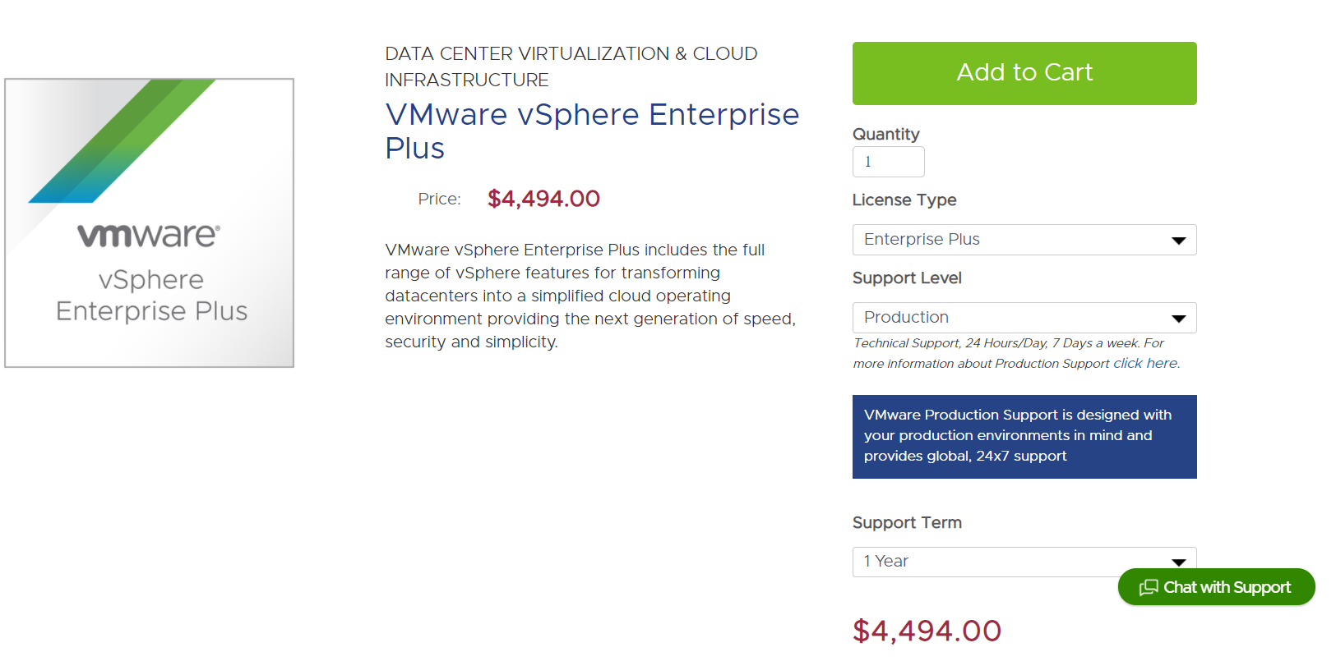
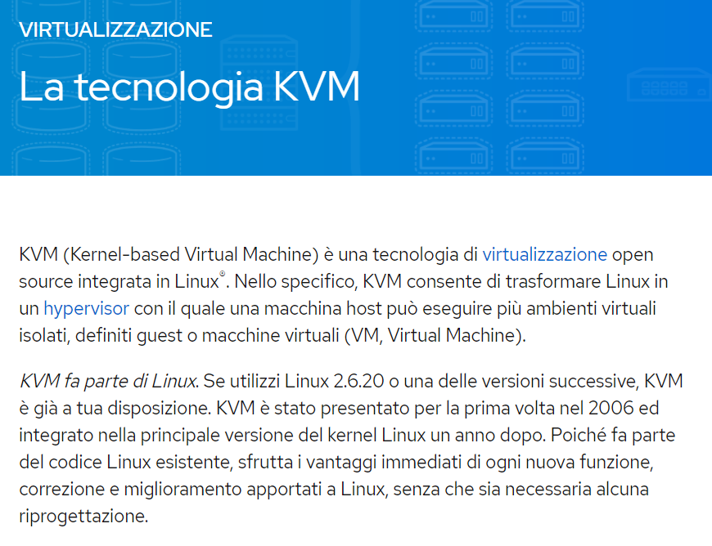

https://www.linux-kvm.org/page/Main_Page

AS
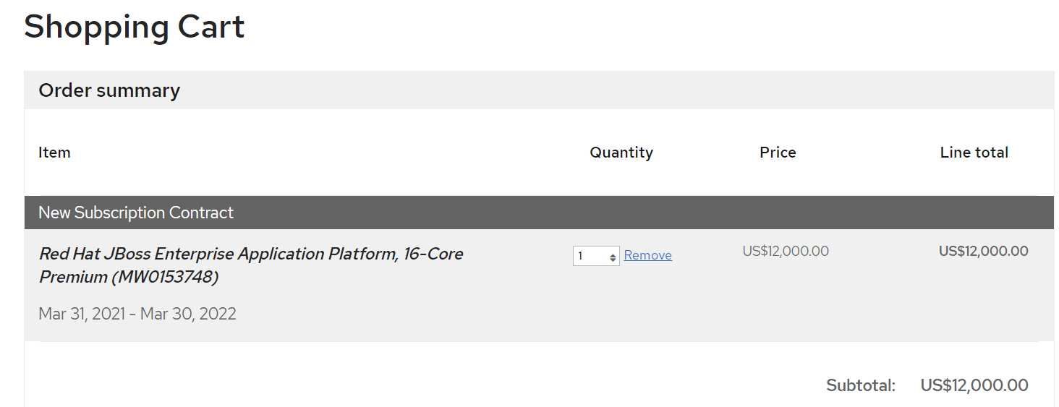

DB
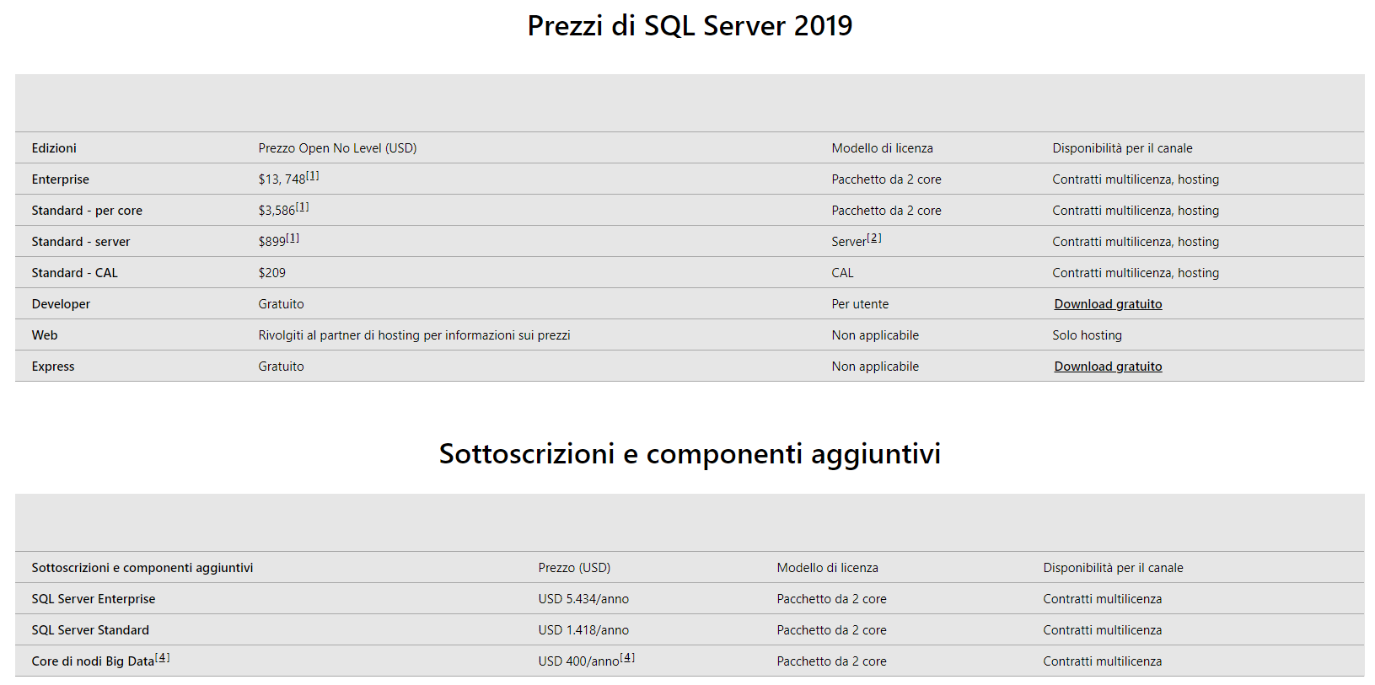

 | https://www.microsoft.com/it-it/sql-server/sql-server-2019-pricing

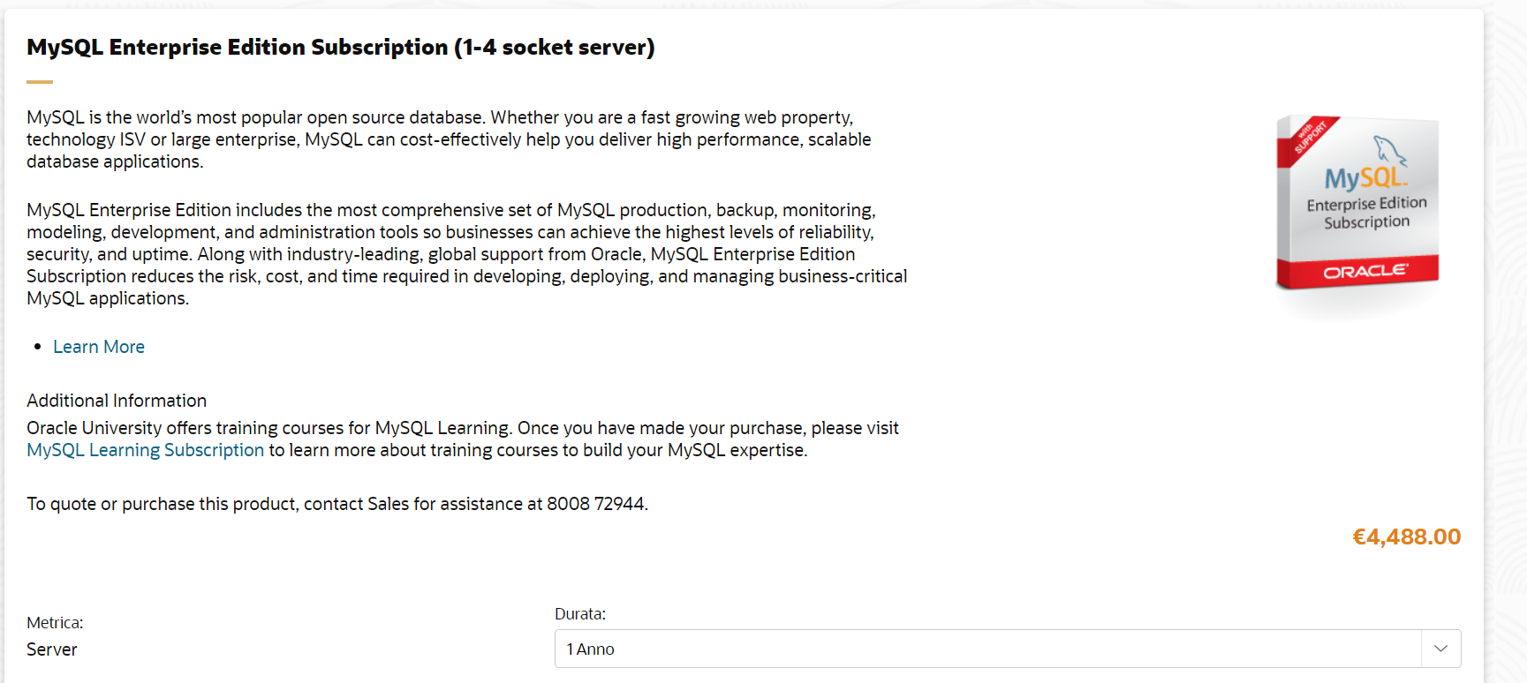

https://shop.oracle.com/apex/f?p=DSTORE:6:::NO:RP,6:P6_LPI,P6_PROD_HIER_ID:60720318189220530576677,58095029061520477171389

Data Replication
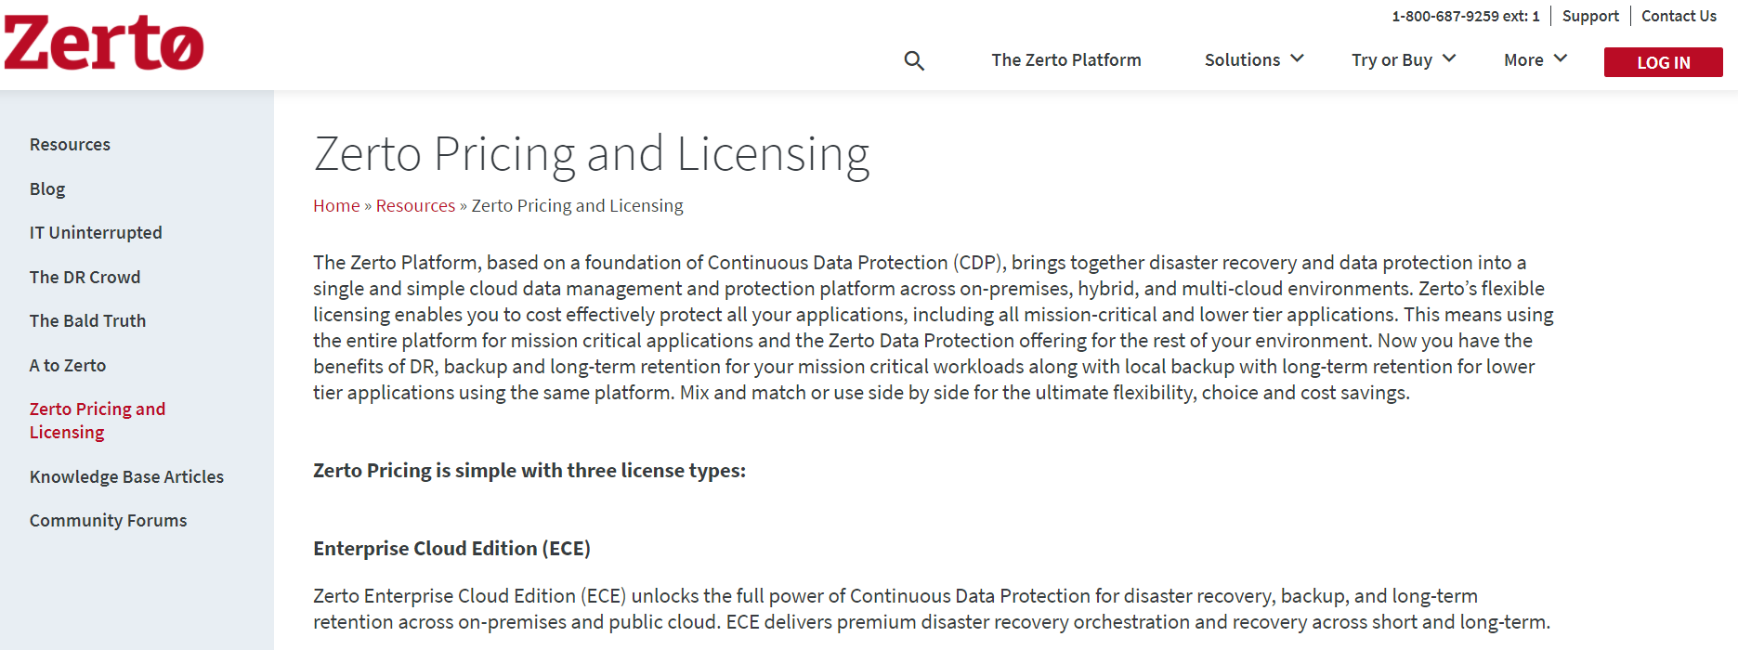
https://www.zerto.com/

Monitoring
